급여지급명세서
변수 - 숫자로시작 X 범위이름 : _2016_1
 | 2016년 | 3월 |  | 성명 |  |  |  |  | 7

급여지급명세서

성명 | 이영민 |  | 사번 | G | 1 | 0 | 2 | 3
소속 | 총무부 |  | 직급 | 과장

구분 | 항목 |  | 금액 |  |  |  |  |  |  | 2263000
지급내역 | 기본급 |  | ₩2,263,000
 | 상여금 |  | ₩1,131,500
 | 직급수당 |  | ₩500,000
 | 가족수당 |  | ₩200,000
 | 식대 |  | ₩150,000
 | 기타수당 |  | -
지급합계 |  |  | ₩4,244,500
공제내역 | 국민연금 |  | ₩191,003
 | 건강보험 |  | ₩128,821
 | 고용보험 |  | ₩27,589
 | 소득세 |  | ₩137,010
 | 주민세 |  | ₩13,700
공제합계 |  |  | ₩498,122
실수령액 |  |  | ₩3,746,378

INDEX_MATCH
연식 | 1년 | 2년 | 3년 | 4년 | 5년 | 차 연식 | 3년
세율 | 100% | 100% | 95% | 90% | 85% | 세율 | 95%

자동차 배기량과 연식에 따른 자동차세

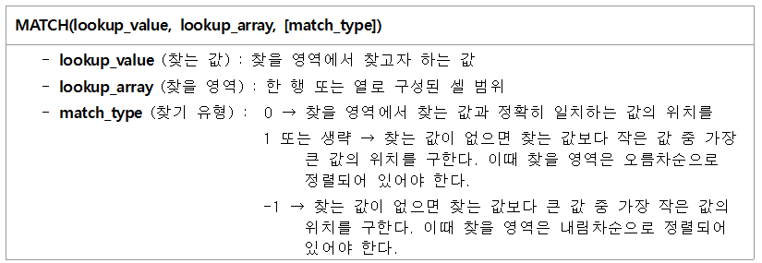
연식 배기량 | 1년 | 2년 | 3년 | 4년 | 5년 | 자동차세 조회
 | 100%(세율) | 100% | 95% | 90% | 85% | 배기량 | 1,500
800 | 83,000 | 83,000 | 78,850 | 74,700 | 70,550 | 차 연식 | 3년
1,000 | 130,000 | 130,000 | 123,500 | 117,000 | 110,500 | 자동차세 | 259,350
1,500 | 273,000 | 273,000 | 259,350 | 245,700 | 232,050
1,800 | 468,000 | 468,000 | 444,600 | 421,200 | 397,800
2,000 | 520,000 | 520,000 | 494,000 | 468,000 | 442,000
2,500 | 715,000 | 715,000 | 679,250 | 643,500 | 607,750 |  | 259350
2,800 | 800,800 | 800,800 | 760,760 | 720,720 | 680,680
3,000 | 858,000 | 858,000 | 815,100 | 772,200 | 729,300 |  | 3
3,500 | 1,001,000 | 1,001,000 | 950,950 | 900,900 | 850,850 |  | 3
4,000 | 1,144,000 | 1,144,000 | 1,086,800 | 1,029,600 | 972,400

 | 연식 | 세율 |  | 차 연식 | 3년
 | 1년 | 100% |  | 세율 | 95%
 | 2년 | 100%
 | 3년 | 95%
 | 4년 | 90%
 | 5년 | 85%

 | 컨트롤+c 컨트롤 +v 오른쪽 밑 옵션 ~~

